상품제안서
국산 실리콘 플래티넘 뒤집개 | 상품코드: S42673

 |  |  |  |  |  |  | 02-713-8555 | www.synergygift.co.kr
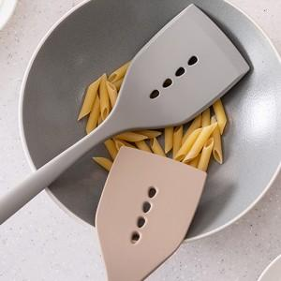 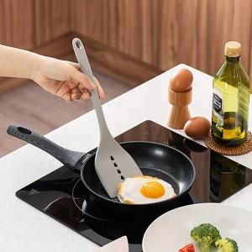 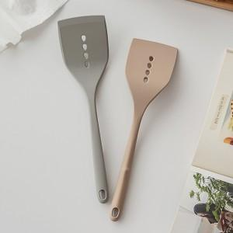

【상세/제작정보】

【인쇄/포장옵션】 | 레이저 / OPP(비닐)

【공급단가】 | 수량 | 30~ | 100~ | 300~ | 1,000~ | 3,000~
*VAT별도 | 브릭 레드 | 11,050원 | 10,880원 | 10,620원 | 10,200원 | 9,770원
 | 그레이 | 11,050원 | 10,880원 | 10,620원 | 10,200원 | 9,770원

【상품 URL】 | https://www.synergygift.co.kr:443/src/goods_detail.php?gdno=42673

